Solicitud gráfica
 | Área: | Ciencias Naturales |  |  | Fecha:
 | Grado: | 10
 | Título del tema: | Las reacciones químicas |  |  | ¿Cuaderno de estudio o recurso? | Recurso
 | Editor: | Lyz Marcela Bernal |  |  | Motor del recurso | F6B

 | Código guión o recurso: | CN_10_13_REC160 | ← Para determinar este código, visite la hoja de Ayuda
 |  |  |  |  | ESPECIFICACIÓN DE ARCHIVOS A ENTREGAR
Núm. | Archivo Shutterstock o ruta en web | Imagen para: | Tipo | Ubicación de la imagen en el recurso F6B | Nombre imagen SMALL | Tamaño imagen SMALL | Nombre imagen ZOOM | Tamaño imagen ZOOM | Descripción | Observaciones
IMG01 | 308960795 | Recurso F6B | Fotografía | Contenido | CN_10_13_REC160_IMG01n.jpg | 320 x 480 px | CN_10_13_REC160_IMG01a.jpg | 800 x 458 px | 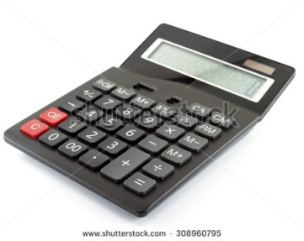
IMG02 | 235814905 | Recurso F6B | Fotografía | Contenido | CN_10_13_REC160_IMG02n.jpg | 320 x 480 px | CN_10_13_REC160_IMG02a.jpg | 800 x 458 px | 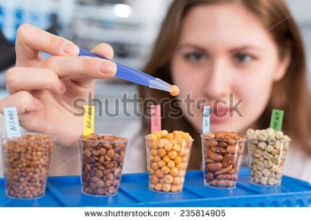
IMG03 | 157342325 | Recurso F6B | Fotografía | Contenido | CN_10_13_REC160_IMG03n.jpg | 320 x 480 px | CN_10_13_REC160_IMG03a.jpg | 800 x 458 px | 
IMG04 | 410136730 | Recurso F6B | Fotografía | Contenido | CN_10_13_REC160_IMG04n.jpg | 320 x 480 px | CN_10_13_REC160_IMG04a.jpg | 800 x 458 px | 
IMG05 | 321436571 | Recurso F6B | Fotografía | Contenido | CN_10_13_REC160_IMG05n.jpg | 320 x 480 px | CN_10_13_REC160_IMG05a.jpg | 800 x 458 px | 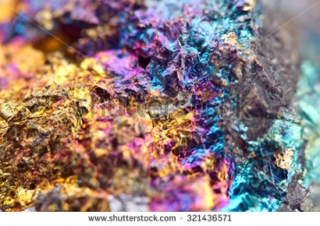
IMG06 | 342353396 | Recurso F6B | Fotografía | Contenido | CN_10_13_REC160_IMG06n.jpg | 320 x 480 px | CN_10_13_REC160_IMG06a.jpg | 800 x 458 px | 
IMG07 | ver descripción y observaciones | Recurso F6B | Ilustración | Contenido | CN_10_13_REC160_IMG07n.jpg | 320 x 480 px | CN_10_13_REC160_IMG07a.jpg | 800 x 458 px |  | Realizar ilustración igual a la imagen guia.
IMG08 | ver descripción y observaciones | Recurso F6B | Ilustración | Contenido | CN_10_13_REC160_IMG08n.jpg | 320 x 480 px | CN_10_13_REC160_IMG08a.jpg | 800 x 458 px |  | Realizar ilustración igual a la imagen guia.
IMG09 | ver descripción y observaciones | Recurso F6B | Ilustración | Contenido | CN_10_13_REC160_IMG09n.jpg | 320 x 480 px | CN_10_13_REC160_IMG09a.jpg | 800 x 458 px |  | Realizar ilustración igual a la imagen guia.
IMG10 | ver descripción y observaciones | Recurso F6B | Ilustración | Contenido | CN_10_13_REC160_IMG10n.jpg | 320 x 480 px | CN_10_13_REC160_IMG10a.jpg | 800 x 458 px |  | Realizar ilustración igual a la imagen guia.
IMG11 | ver descripción y observaciones | Recurso F6B | Ilustración | Contenido | CN_10_13_REC160_IMG11n.jpg | 320 x 480 px | CN_10_13_REC160_IMG11a.jpg | 800 x 458 px | 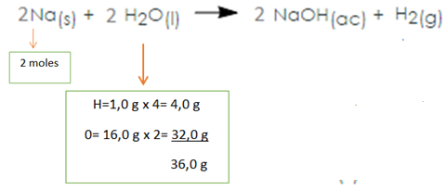 | Realizar ilustración igual a la imagen guia.
IMG12 | ver descripción y observaciones | Recurso F6B | Ilustración | Contenido | CN_10_13_REC160_IMG12n.jpg | 320 x 480 px | CN_10_13_REC160_IMG12a.jpg | 800 x 458 px |  | Realizar ilustración igual a la imagen guia.
IMG13 | 404753818 | Recurso F6B | Fotografía | Contenido | CN_10_13_REC160_IMG13n.jpg | 320 x 480 px | CN_10_13_REC160_IMG13a.jpg | 800 x 458 px | 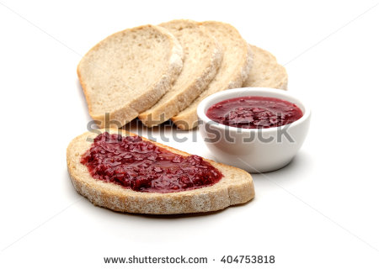
IMG14 | ver descripción y observaciones | Recurso F6B | Ilustración | Contenido | CN_10_13_REC160_IMG14n.jpg | 320 x 480 px | CN_10_13_REC160_IMG14a.jpg | 800 x 458 px |  | realizar ilustración igual a la imagen guia.
IMG15 | ver descripción y observaciones | Recurso F6B | Ilustración | Contenido | CN_10_13_REC160_IMG15n.jpg | 320 x 480 px | CN_10_13_REC160_IMG15a.jpg | 800 x 458 px |  | realizar ilustración igual a la imagen guia.
IMG16 | ver descripción y observaciones | Recurso F6B | Ilustración | Contenido | CN_10_13_REC160_IMG16n.jpg | 320 x 480 px | CN_10_13_REC160_IMG16a.jpg | 800 x 458 px |  | realizar ilustración igual a la imagen guia.
IMG17 | ver descripción y observaciones | Recurso F6B | Ilustración | Contenido | CN_10_13_REC160_IMG17n.jpg | 320 x 480 px | CN_10_13_REC160_IMG17a.jpg | 800 x 458 px |  | realizar ilustración igual a la imagen guia.
IMG18 | ver descripción y observaciones | Recurso F6B | Ilustración | Contenido | CN_10_13_REC160_IMG18n.jpg | 320 x 480 px | CN_10_13_REC160_IMG18a.jpg | 800 x 458 px | 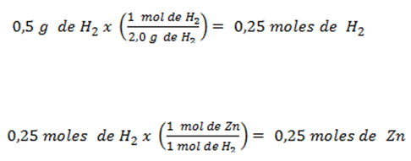 | realizar ilustración igual a la imagen guia.
IMG19 | ver descripción y observaciones | Recurso F6B | Ilustración | Contenido | CN_10_13_REC160_IMG19n.jpg | 320 x 480 px | CN_10_13_REC160_IMG19a.jpg | 800 x 458 px | 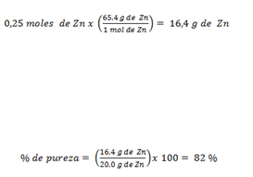 | realizar ilustración igual a la imagen guia.
IMG20 | ver descripción y observaciones | Recurso F6B | Ilustración | Contenido | CN_10_13_REC160_IMG20n.jpg | 320 x 480 px | CN_10_13_REC160_IMG20a.jpg | 800 x 458 px |  | realizar ilustración igual a la imagen guia.
IMG21 | ver descripción y observaciones | Recurso F6B | Ilustración | Contenido | CN_10_13_REC160_IMG21n.jpg | 320 x 480 px | CN_10_13_REC160_IMG21a.jpg | 800 x 458 px | 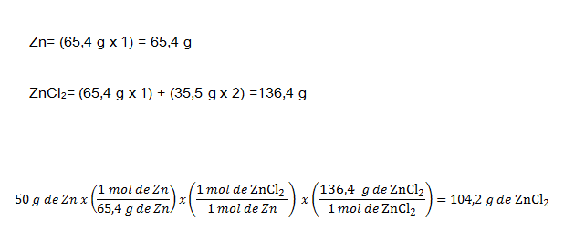 | realizar ilustración igual a la imagen guia.
IMG22 | ver descripción y observaciones | Recurso F6B | Ilustración | Contenido | CN_10_13_REC160_IMG22n.jpg | 320 x 480 px | CN_10_13_REC160_IMG22a.jpg | 800 x 458 px |  | realizar ilustración igual a la imagen guia.
IMG23 | ver descripción y observaciones | Recurso F6B | Ilustración | Contenido | CN_10_13_REC160_IMG23n.jpg | 320 x 480 px | CN_10_13_REC160_IMG23a.jpg | 800 x 458 px |  | realizar ilustración igual a la imagen guia.

